상품제안서
[보틀로만] 칼리프 오리지널 진공 텀블러 500ml | 상품코드: F27548

 |  |  |  |  |  |  | 02-412-0044 | www.easy1.co.kr
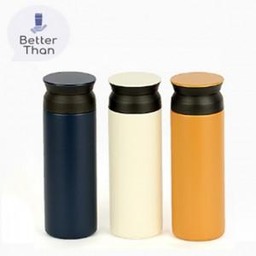

【상세/제작정보】 | 기본수량 미만 인쇄시 비용 추가. 풀컬러인쇄 비용 별도 문의

【인쇄/포장옵션】 | 실크 / 포장지포장

【공급단가】 | 수량 | 100~ | 300~ | 500~ | 1,000~ | 3,000~
*VAT별도 | 단가 | 7,800원 | 7,670원 | 7,470원 | 7,340원 | 7,150원

【상품 URL】 | https://dev.easy1.co.kr:443/src/goods_detail.php?gdno=27548

